이미지 파일명 지정
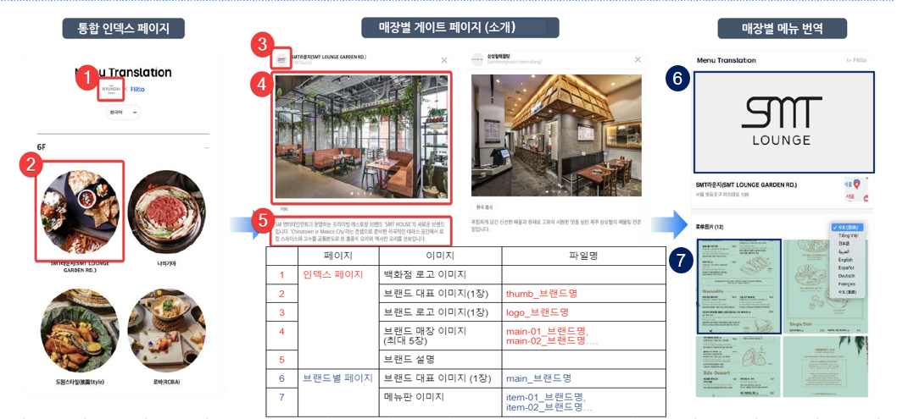
주혀

ex) https://qr.flit.to/info/thehyundai

 | ※ 각 취합한 이미지 파일명을 상단 괄호 안에 명시한 대로 지정하여 업로드 부탁드립니다
 | hyejin_knav@naver.com혜진님, 취합하신 이미지들이 상기 이미지 대로 삽입될 예정입니다. 여기서 인덱스 페이지용 이미지 (2~4번), 브랜드별 페이지용 이미지(6,7번)에 대해서만 파일명 수정하여 업로드 해주시면 됩니다.

